督查.实例ID
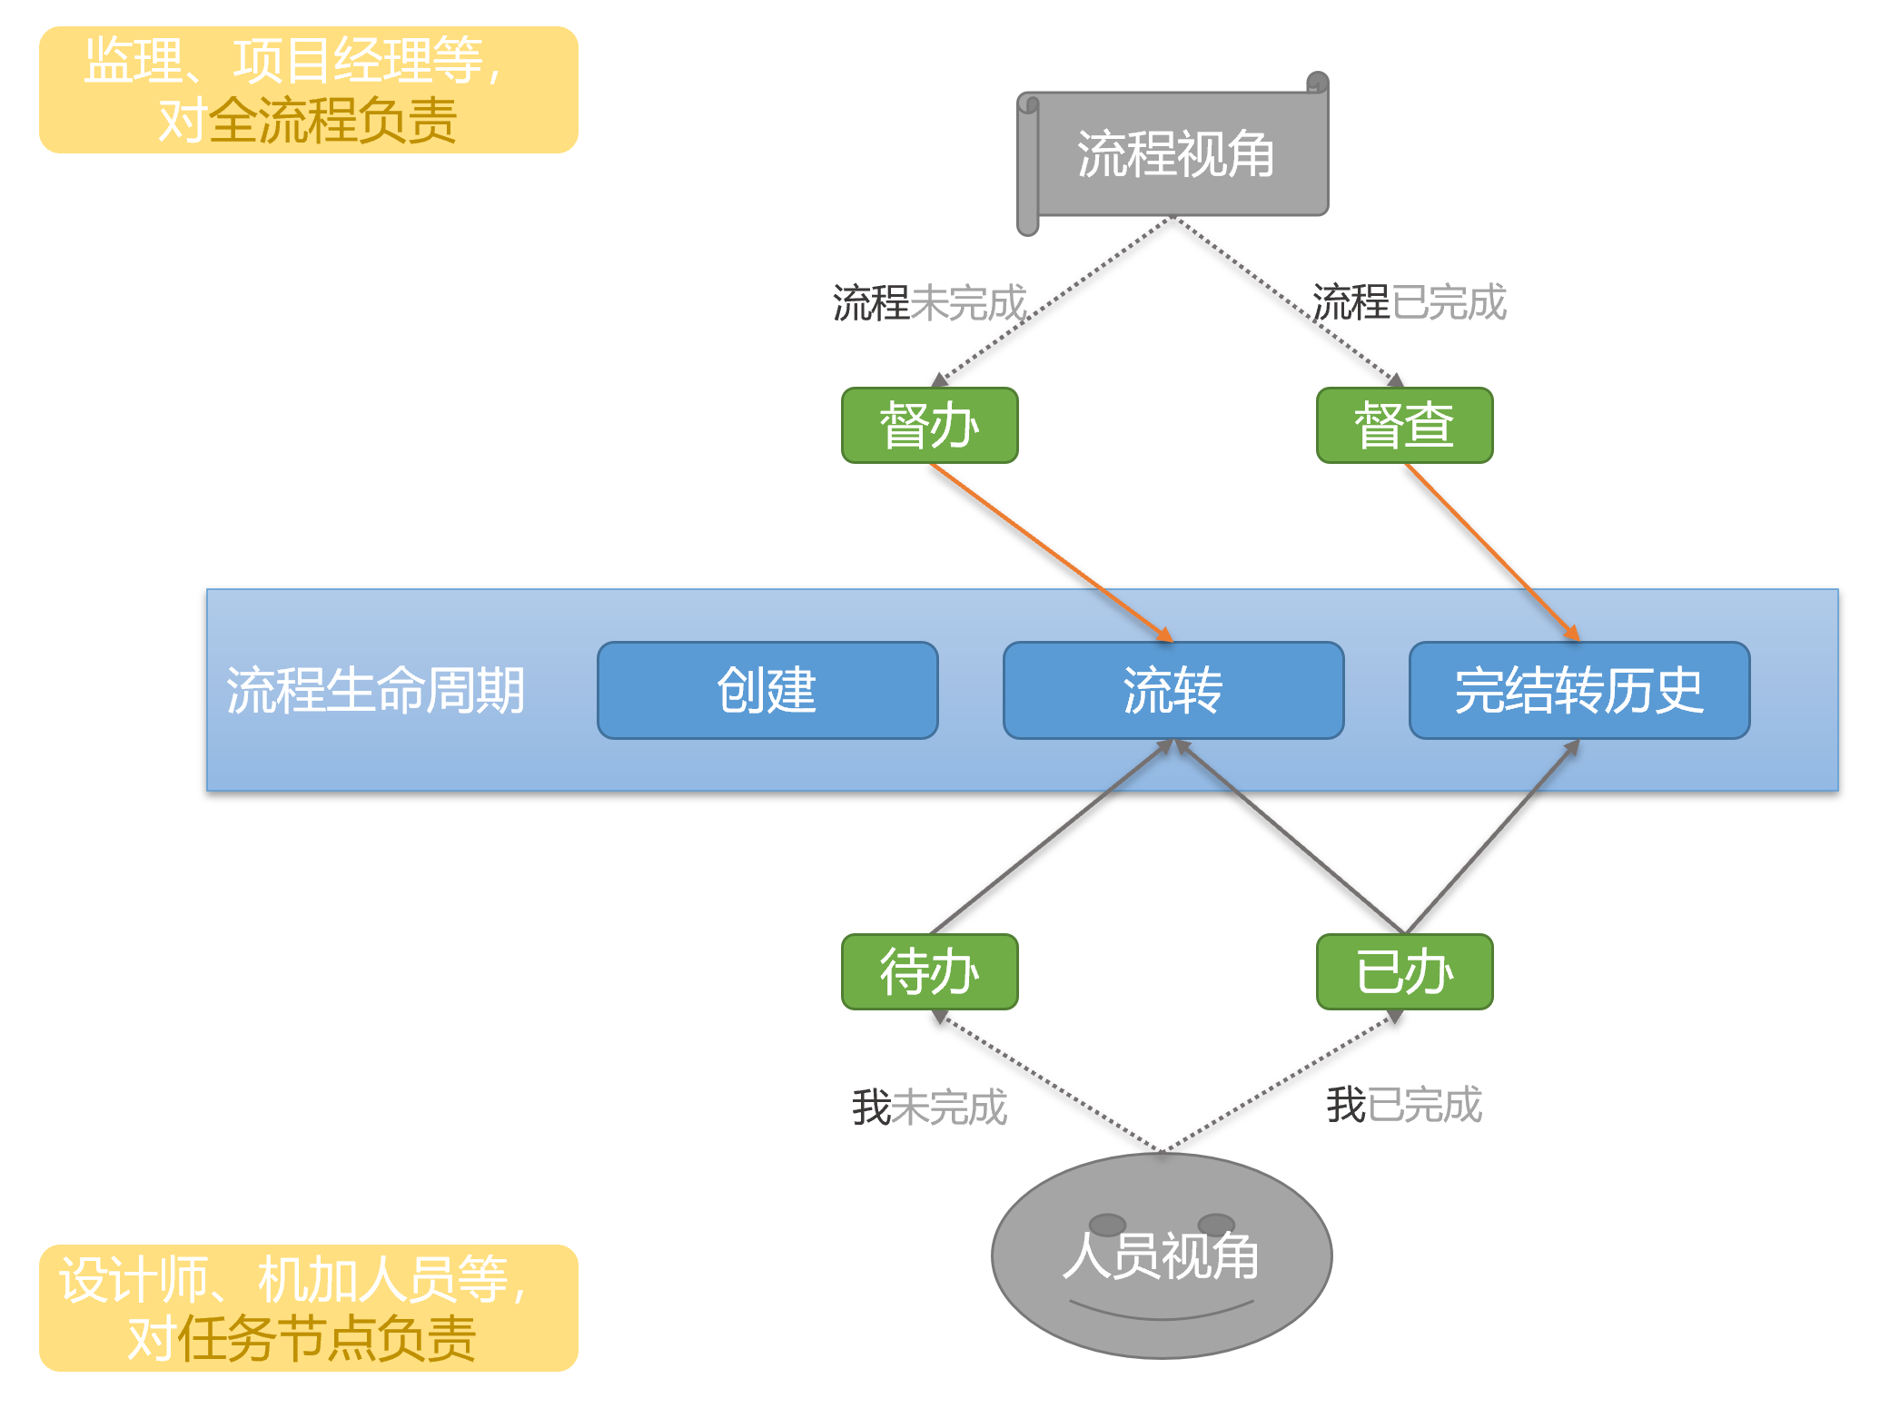
接口名称 | 获取用户历史督办（抄送的）的已完结的工作流实例ID |  |  |  |  | 2023-06-02新增
接口说明 | 督查：复查督办全流程已完结的
接口地址 | http://127.0.0.1/XFlowWeb/app
接口编号 | I011QuerySupervisionWorkIDs
接口请求参数
序号 | 参数名称 | 参数说明 | 参数类型 | 是否必须 | 备注
01 | user.userID | 用户ID | String | 是
02 | user.userName | 用户名称 | String | 否
03 | user.orgID | 部门ID | String | 否
04 | user.orgName | 部门名称 | String | 否
05 | user.roles.roleID | 角色ID | String | 否 | 支持多角色
06 | user.roles.roleName | 角色名称 | String | 否 | 支持多角色
07 | templateName | 流程模板名称 | String | 否 |  | 2024-02-23新增

接口返回参数
序号 | 参数名称 | 参数说明 | 参数类型 | 是否必须 | 备注
01 | result | 是否成功标识 | Boolean | 是
02 | ri | 异常信息 | String | 否
03 | body | 工作流实例信息 | List<String> | 否 | 成功时才有值
04 | workID | 工作流实例ID | String | 否

接口报文举例
请求报文 | { "sysid": "xx", "sid": "I011QuerySupervisionWorkIDs", "body": { "user": { "userID": "8a81b2b54b7b391b014b7d143a7400fe", "userName": "公用选型负责人", "roles": [ { "roleID": "002", "roleName": "选型负责人" } ] } } }

响应报文 | { "body" : [ "A1DB6515B82841A182C76C6013DCEC0E" ], "encry" : "", "format" : "", "rc" : "0", "result" : "true", "ri" : "", "serialNo" : "2018051811263621127906XFlowWeb", "session" : "", "sid" : "I011QuerySupervisionWorkIDs", "sidv" : "", "sign" : "", "sysid" : "xx", "tokenSec" : "" }

